Description
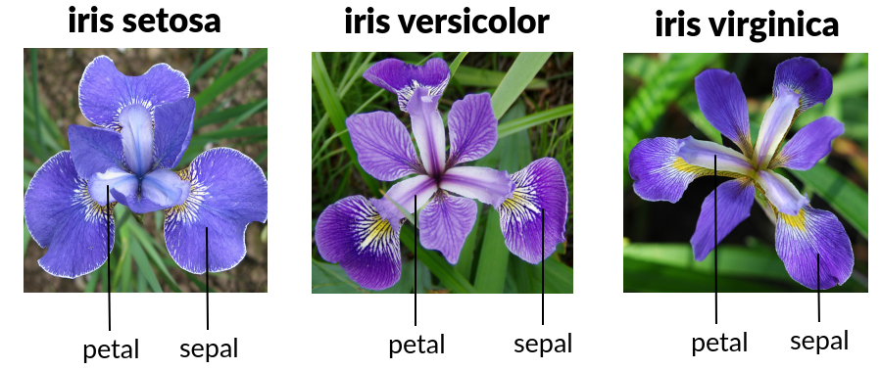
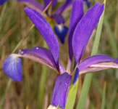
IRIS Data Set
Famous database; from Fisher, 1936

Source | (UCI Machine Learning Repository)
https://archive.ics.uci.edu/ml/datasets/iris

Author
Fisher,R.A. "The use of multiple measurements in taxonomic problems" Annual Eugenics, 7, Part II, 179-188 (1936)

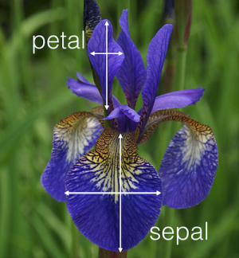
Attribute Information:
1 | sepal length in cm
2 | sepal width in cm
3 | petal length in cm
4 | petal width in cm
5 | class:
 |  | -- Iris Setosa
 |  | -- Iris Versicolour
 |  | -- Iris Virginica

